상품제안서
네이쳐 빈티지 블루 플라워 피크닉 매트(150*150) | 상품코드: F28773

 |  |  |  |  |  |  | 02-412-0044 | www.easy1.co.kr
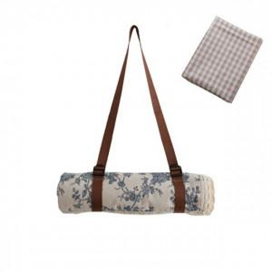

【상세/제작정보】 | 스티커 제작및 부착 비용 별도 문의.

【인쇄/포장옵션】 | / 포장불가능

【공급단가】 | 수량 | 30~ | 90~ | 300~ | 500~ | 1,000~
*VAT별도 | 단가 | 19,920원 | 19,580원 | 19,090원 | 18,750원 | 18,260원

【상품 URL】 | http://www.easy1.co.kr/src/goods_detail.php?gdno=28773

